第一次
工程款支付证书
工程名称 |  | 庐江县石头镇三拐标准化卫生室工程 |  |  |  |  | 建设单位 |  | 庐江县石头镇人民政府 |  |  |  | ERP编号 |  | 10626 | 档案编号 |  | 2018083
合同金额 |  | 440,000.00 |  |  | 中标时间 | 2018-10-26 | 已提供工程资料 |  | 中标通知书、施工合同、投资协议、交工证书复印件、审计表 |  |  |  | 保存地址 |  | 合肥 | 责任单位 |  | 安徽省十号大区
决算金额 |  | 394,785.44 |  |  | 决算时间 | 2019-12-15 | 项目部印章 |  | 无 |  |  |  | 施工人 |  | 宛新宏13856522848 | 区域责任人 | 施迎东 | 省办负责人 | 施迎东
序号 | 经营填写 |  |  |  |  | 工程填写 | 经营填写 |  |  | 财务填写 | 经营、工程、质安填写 |  | 区域负责人 |  | 申请部门填写财务核对 |  |  | 本次支付 金额 | 剩余款项
 | 到款情况 |  |  |  |  |  | 暂列金 |  |  | 代缴税金 | 其他扣款 |  | 预留款 |  | 成本票
 | 日期 | 工程款金额 | 周转金金额 | 到款银行 | 到款账户 | 完成进度 | 比例 | 金额 | 备注 | 金额 | 金额 | 备注 | 金额 | 备注 | 供货单位 | 合同额 | 成本票额
1 | 2020-01-22 | 355,300.00 |  | 中行 | 175202745165 |  | 10.0% | 39,479.00 | 扣除全部管理费 | 6160 | 200.00 | 转账费 |  |  | 宛新宏 开户行：徽商银行庐江城西支行 账号：6217 7511 1000 0247 785 |  |  | 309,461.00

合计 |  | 355300 | 0.00 |  |  |  | - | 39,479.00 |  | 6,160.00 | 200.00 | - | 0.00 | - | - |  |  | 309,461.00 | 0.00
本次结算、支付明细 |  | 应支付金额 |  |  | 309461.00 |  | 本次支付金额 |  |  |  |  | 小写 | 309,461.00
 |  | 已支付金额 |  |  | 0.00 |  |  |  |  |  |  | 大写 | 叁拾万零玖仟肆佰陆拾壹元整
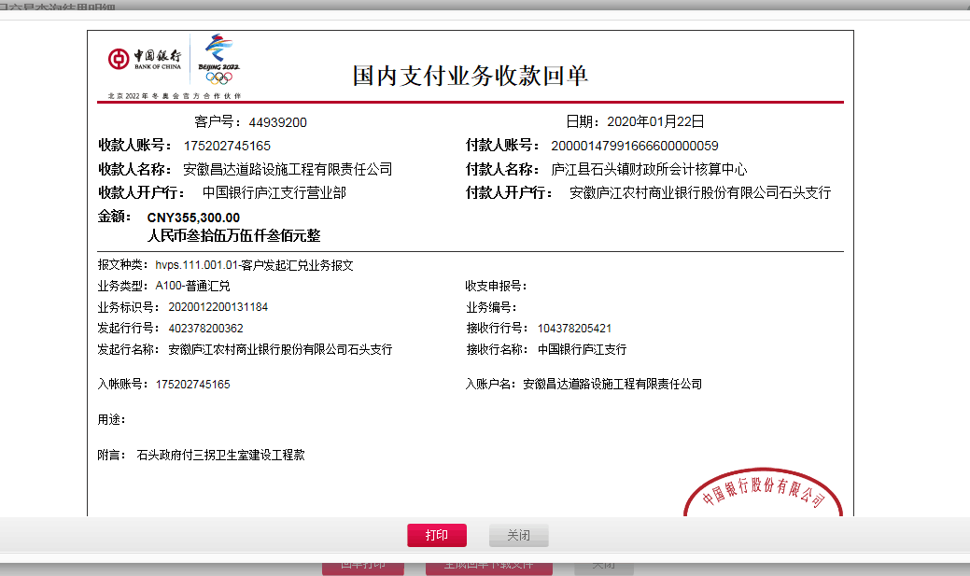

2
工程款支付证书
工程名称 |  | 庐江县石头镇三拐标准化卫生室工程 |  |  |  |  | 建设单位 |  | 庐江县石头镇人民政府 |  |  |  | ERP编号 |  | 10626 | 档案编号 |  | 2018083
合同金额 |  | 440,000.00 |  |  | 中标时间 | 2018-10-26 | 已提供工程资料 |  | 中标通知书、施工合同、投资协议、交工证书复印件、审计表 |  |  |  | 保存地址 |  | 合肥 | 责任单位 |  | 安徽省十号大区
决算金额 |  | 394,785.44 |  |  | 决算时间 | 2019-12-15 | 项目部印章 |  | 无 |  |  |  | 施工人 |  | 宛新宏13856522848 | 区域责任人 | 施迎东 | 省办负责人 | 施迎东
序号 | 经营填写 |  |  |  |  | 工程填写 | 经营填写 |  |  | 财务填写 | 经营、工程、质安填写 |  | 区域负责人 |  | 申请部门填写财务核对 |  |  | 本次支付 金额 | 剩余款项
 | 到款情况 |  |  |  |  |  | 暂列金 |  |  | 代缴税金 | 其他扣款 |  | 预留款 |  | 成本票
 | 日期 | 工程款金额 | 周转金金额 | 到款银行 | 到款账户 | 完成进度 | 比例 | 金额 | 备注 | 金额 | 金额 | 备注 | 金额 | 备注 | 供货单位 | 合同额 | 成本票额
1 | 2020-01-22 | 355,300.00 |  | 中行 | 175202745165 |  | 10.0% | 39,479.00 | 扣除全部管理费 | 6160 | 200.00 | 转账费 |  |  | 宛新宏 开户行：徽商银行庐江城西支行 账号：6217 7511 1000 0247 785 |  |  | 309,461.00

2 | 2021-09-10 | 39,485.44 |  | 中行 | 175202745165 |  |  | 0.00 |  | 8541.54 | 50.00 | 转账费 |  |  | 笪久红 开户行：中国工商银行庐江支行 账号：6222 0813 0200 3326 119 |  |  | 30,943.90
 |  |  |  |  |  |  |  |  |  |  | -50.00 | 已转公司

合计 |  | 394785.44 | 0.00 |  |  |  | - | 39,479.00 |  | 14,701.54 | 200.00 | - | 0.00 | - | - |  |  | 340,404.90 | 0.00
本次结算、支付明细 |  | 应支付金额 |  |  | 30943.90 |  | 本次支付金额 |  |  |  |  | 小写 | 30,943.90
 |  | 已支付金额 |  |  | 0.00 |  |  |  |  |  |  | 大写 | RMB30943.9
